상품제안서
PGA 2단자동 + 3단수동 무지 1P + 260g 코마사타올 3P(멀티대) | 상품코드: S25020

 |  |  |  |  |  |  | 02-713-8555 | www.synergygift.co.kr
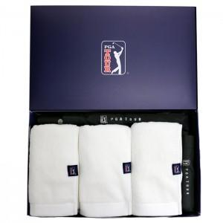

【상세/제작정보】

【인쇄/포장옵션】 | 실크, 자수, 원단1도인쇄 / 포장지포장

【공급단가】 | 수량 | 10~ | 100~ | 300~ | 500~ | 1,000~
*VAT별도 | 단가 | 40,040원 | 39,420원 | 38,500원 | 36,960원 | 35,420원

【상품 URL】 | https://www.synergygift.co.kr:443/src/goods_detail.php?gdno=25020

